Página1
18
Número de pessoas com
mais de 60 anos
 Relatório Alura Market

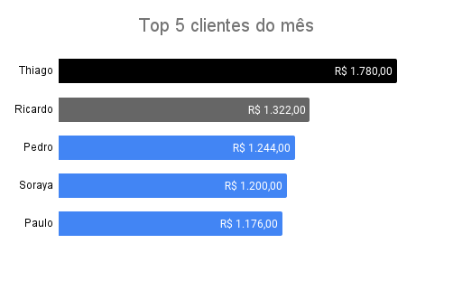
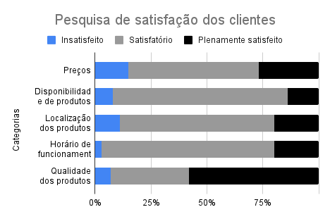

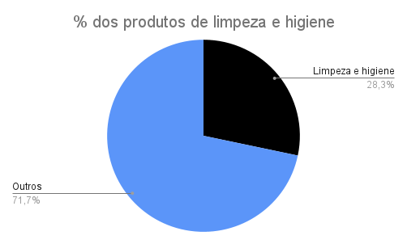
 | Faturamento mensal ao longo dos anos
 | Mês | 2019 | 2020 | 2021
 | janeiro | R$ 59,634.00 | R$ 72,798.00 | R$ 54,328.00
 | fevereiro | R$ 37,282.00 | R$ 53,509.00 | R$ 59,527.00
 | março | R$ 64,263.00 | R$ 75,317.00 | R$ 67,359.00
 | abril | R$ 67,181.00 | R$ 72,406.00 | R$ 53,025.00
 | maio | R$ 39,669.00 | R$ 76,965.00 | R$ 75,896.00
 | junho | R$ 37,996.00 | R$ 54,416.00 | R$ 85,884.00
 | julho | R$ 66,771.00 | R$ 49,385.00 | R$ 64,714.00
 | agosto | R$ 53,238.00 | R$ 71,762.00 | R$ 60,745.00
 | setembro | R$ 38,240.00 | R$ 76,950.00 | R$ 88,966.00
 | outubro | R$ 56,944.00 | R$ 72,938.00 | R$ 64,817.00
 | novembro | R$ 42,328.00 | R$ 65,331.00 | R$ 85,615.00
 | dezembro | R$ 51,081.00 | R$ 73,034.00 | R$ 68,590.00

